关系图
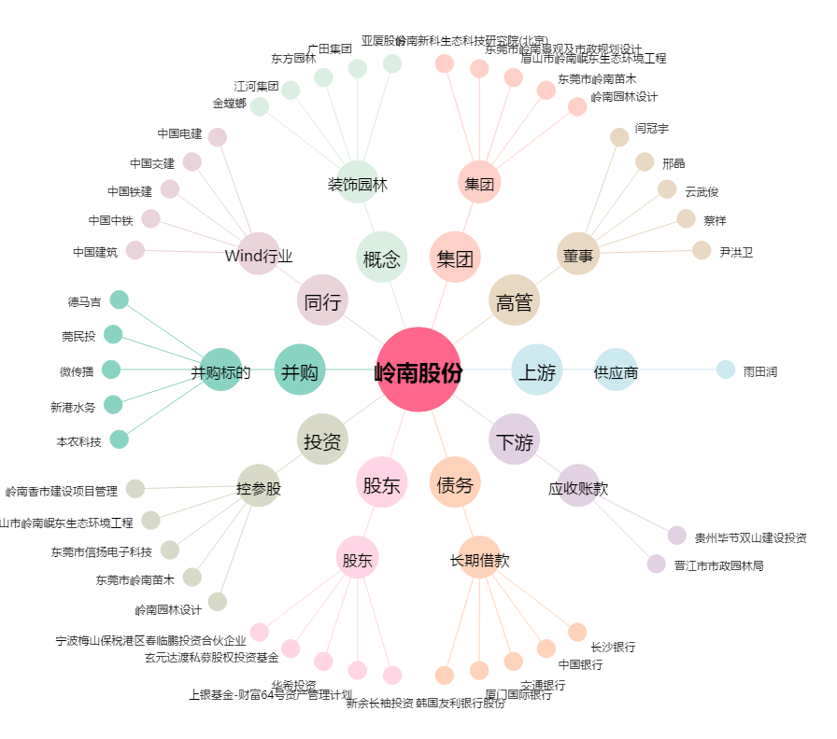
岭南股份[002717.SZ] - 关系概览图

